Ejemplo Perfil longitudinal
EJEMPLO PLANILLA PERFILES
 | PLANILLA DE CARGA PERFILES TOPOGRÁFICOS - Plantilla para carga masiva de perfiles topográficos obtenido a partir de la topografía. - Puedes eliminar o añadir filas de la pestaña "Perfiles longitudinales", siempre y cuándo se respete su formato. - La pestaña "Observaciones" no puede ser modificada. - En el manual "XXXXX" podrás encontrar la metodología de llenado de ésta planilla y su carga en la Plataforma Tranque.
 | Fecha de medición | Perfil / Cancha | Perfiles muro de arenas |  | Descripción de la ubicación | Perfiles suelo de fundación
 |  |  | Avance horizontal / Distancia acumulada (m) | Cota elevación (m.s.n.m) |  | Avance horizontal / Distancia acumulada (m) | Cota elevación (m.s.n.m)
 | 3/22/2019 | P-625 / Cancha Tilama | 0 | 844.24 | Encuentro pie del talud - suelo de fundación | 0 | 806.8
 | 3/22/2019 | P-625 / Cancha Tilama | 10 | 850.11 | Talud aguas abajo | 10 | 801.03
 | 3/22/2019 | P-625 / Cancha Tilama | 20 | 855.32 | Talud aguas abajo | 20 | 800.89
 | 3/22/2019 | P-625 / Cancha Tilama | 30 | 861.28 | Talud aguas abajo | 30 | 800.15
 | 3/22/2019 | P-625 / Cancha Tilama | 40 | 865.93 | Talud aguas abajo | 40 | 796.44
 | 3/22/2019 | P-625 / Cancha Tilama | 50 | 871.23 | Talud aguas abajo | 50 | 792.6
 | 3/22/2019 | P-625 / Cancha Tilama | 60 | 876.33 | Talud aguas abajo | 60 | 790.23
Es importante destacar que es muy relevante que identifiquen correctamente los puntos a los que corresponde cada fila. Por cada perfil deben existir las 4 descripciones señaladas.
 | 3/22/2019 | P-625 / Cancha Tilama | 70 | 881.33 | Talud aguas abajo | 70 | 789.81
 | 3/22/2019 | P-625 / Cancha Tilama | 80 | 886.43 | Talud aguas abajo | 80 | 791.78
 | 3/22/2019 | P-625 / Cancha Tilama | 90 | 891.19 | Talud aguas abajo | 90 | 792.95
 | 3/22/2019 | P-625 / Cancha Tilama | 100 | 895.43 | Talud aguas abajo | 100 | 793.88
 | 3/22/2019 | P-625 / Cancha Tilama | 110 | 899.69 | Vértice coronamiento aguas abajo | 110 | 794.66
 | 3/22/2019 | P-625 / Cancha Tilama | 120 | 903.32 | Coronamiento | 120 | 794.06
 | 3/22/2019 | P-625 / Cancha Tilama | 130 | 904.97 | Coronamiento | 130 | 795.25
 | 3/22/2019 | P-625 / Cancha Tilama | 140 | 905.2 | Coronamiento | 140 | 795.28
 | 3/22/2019 | P-625 / Cancha Tilama | 150 | 895.77 | Vértice coronamiento aguas arriba | 150 | 795.02
 | 3/22/2019 | P-625 / Cancha Tilama | 160 | 885.33 | Talud aguas arriba | 160 | 794.14
 | 3/22/2019 | P-625 / Cancha Tilama | 170 | 875.16 | Talud aguas arriba | 170 | 793.03
 | 3/22/2019 | P-625 / Cancha Tilama | 180 | 864.94 | Talud aguas arriba | 180 | 792.6
 | 3/22/2019 | P-625 / Cancha Tilama | 190 | 855.52 | Encuentro talud-cubeta | 190 | 791.56
 | 3/22/2019 | P-650 / Cancha Tilama | 0 | 842.24 | Encuentro pie del talud - suelo de fundación | 0 | 806.8
 | 3/22/2019 | P-650 / Cancha Tilama | 10 | 851.11 | Talud aguas abajo | 10 | 801.03
 | 3/22/2019 | P-650 / Cancha Tilama | 20 | 855.32 | Talud aguas abajo | 20 | 800.89
 | 3/22/2019 | P-650 / Cancha Tilama | 30 | 861.86 | Talud aguas abajo | 30 | 800.15
 | 3/22/2019 | P-650 / Cancha Tilama | 40 | 864.83 | Talud aguas abajo | 40 | 796.44
Continuar llenando los perfiles de forma continua hacia abajo. En la linea roja se aprecia el ingreso de un nuevo perfil (cambio del P-625 al P-650). Los datos son ficticios. Con la planilla ejemplo se busca dar a conocer la estructura general de la planilla y su metodología de llenado.

Observaciones
Canchas | Perfiles requeridos Programa Tranque | Descripción ubicación (lugar al que representa cada punto del perfil) | Observación para la selección de la descripción | Coordenadas globales (Sistema de coordenadas configurado en la plataforma para el IEF) | Descripción ubicación (lugar que representa cada punto del perfil asociado a la coordenada indicada)
Cancha Mirador | P-500 / Cancha Mirador | Encuentro pie del talud - suelo de fundación | Una (1) casilla por perfil | Coordenada inicial | Encuentro pie del talud - suelo de fundación
 | P-525 / Cancha Mirador | Talud aguas abajo | Conjunto de casillas por perfil | Coordenada final | Encuentro talud-cubeta
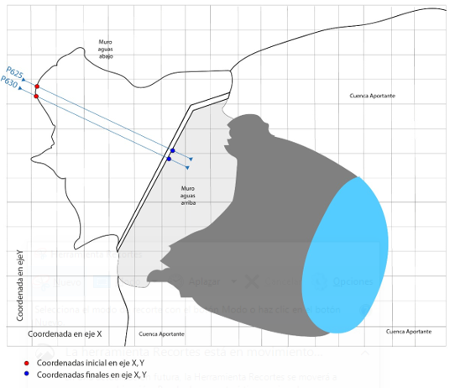
Cancha Tilama | P-625 / Cancha Tilama | Vértice coronamiento aguas abajo | Una (1) casilla por perfil | Nota: Ver Figura 2
 | P-650 / Cancha Tilama | Coronamiento | Conjunto de casillas por perfil
Cancha Pupio | P-775 / Cancha Pupio | Vértice coronamiento aguas arriba | Una (1) casilla por perfil
 | P-800 / Cancha Pupio | Talud aguas arriba | Conjunto de casillas por perfil
Cancha Canelo | P-925 / Cancha Canelo | Encuentro talud-cubeta | Una (1) casilla por perfil
 | P-950 / Cancha Canelo | Nota: Ver Figura 1
Cancha Quebrada Canelo | QC-3 / Cancha Quebrada
 | QC-4 / Cancha Quebrada

Figura 1. Perfil de ejemplo - Corte transversal

 |  |  |  | Figura 2. Plano en planta - Ejemplo de perfil y punto de inicio y termino

